Sheet1
3 4 0 2
-3.0 -4 4.5 6 7.8 12 5 -0.5 12.0
1 1.2 -1.3 4.5 -5.0 3 3.5 6 -8.9 12 23.2 12 13 -14 -15 16.0
image |  |  |  | Output
-3 | -4 | 4.5 | nan | #VALUE! | <= ko có output thỏa mãn
6 | 7.8 | 12 | nan
5 | -0.5 | 12 | nan
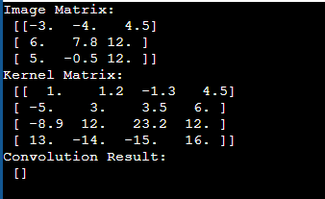
nan | nan | nan | nan

kernel
1 | 1.2 | -1.3 | 4.5
-5 | 3 | 3.5 | 6
-8.9 | 12 | 23.2 | 12
13 | -14 | -15 | 16

Sheet2
3 4 1 2
-3.0 -4 4.5 6 7.8 12 5 -0.5 12.0
1 1.2 -1.3 4.5 -5.0 3 3.5 6 -8.9 12 23.2 12 13 -14 -15 16.0
image |  |  |  |  |  | Output
0 | 0 | 0 | 0 | 0 | nan | 530.46
0 | -3 | -4 | 4.5 | 0 | nan
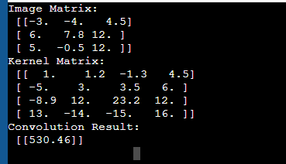
0 | 6 | 7.8 | 12 | 0 | nan
0 | 5 | -0.5 | 12 | 0 | nan
0 | 0 | 0 | 0 | 0 | nan
nan | nan | nan | nan | nan | nan

kernel
1 | 1.2 | -1.3 | 4.5
-5 | 3 | 3.5 | 6
-8.9 | 12 | 23.2 | 12
13 | -14 | -15 | 16

Sheet3
3 3 2 1
-3.0 -4 4.5 6 7.8 12 5 -0.5 12.0
1 1.2 -1.3 4.5 -5.0 3 3.5 6 -8.9
image |  |  |  |  |  |  |  | Output
0 | 0 | 0 | 0 | 0 | 0 | 0 | nan | 26.7 | 17.6 | -74.55 | 13 | 15.75
0 | 0 | 0 | 0 | 0 | 0 | 0 | nan | -62.4 | -30.42 | -19 | 58.8 | 62.25
0 | 0 | -3 | -4 | 4.5 | 0 | 0 | nan | -22.6 | 29.45 | -81.95 | 46.75 | 100.5
0 | 0 | 6 | 7.8 | 12 | 0 | 0 | nan | 7.2 | -29.44 | 60.76 | -40.05 | 66
0 | 0 | 5 | -0.5 | 12 | 0 | 0 | nan | -6.5 | 6.65 | -11.2 | 13.9 | 12
0 | 0 | 0 | 0 | 0 | 0 | 0 | nan
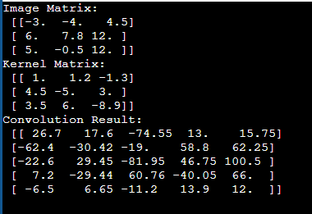
0 | 0 | 0 | 0 | 0 | 0 | 0 | nan
nan | nan | nan | nan | nan | nan | nan | nan

kernel
1 | 1.2 | -1.3
4.5 | -5 | 3
3.5 | 6 | -8.9

Sheet4
3 4 1 2
-3.0 -4 4.5 6 7.8 12 5 -0.5 12.0
1 1.2 -1.3 4.5 -5.0 3 3.5 6 -8.9 12 23.2 12 13 -14 -15 16.0
image |  |  |  |  |  | Output
0 | 0 | 0 | 0 | 0 | nan | 530.46
0 | -3 | -4 | 4.5 | 0 | nan
0 | 6 | 7.8 | 12 | 0 | nan
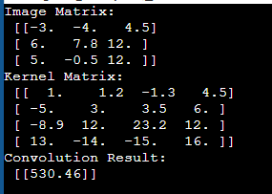
0 | 5 | -0.5 | 12 | 0 | nan
0 | 0 | 0 | 0 | 0 | nan
nan | nan | nan | nan | nan | nan

kernel
1 | 1.2 | -1.3 | 4.5
-5 | 3 | 3.5 | 6
-8.9 | 12 | 23.2 | 12
13 | -14 | -15 | 16

Sheet5
4 3 3 1
1 1.2 -1.3 4.5 -5.0 3 3.5 6 -8.9 12 23.2 12 13 -14 -15 16.0
-3.0 -4 4.5 6 7.8 12 5 -0.5 12.0
image |  |  |  |  |  |  |  |  |  |  | Output
0 | 0 | 0 | 0 | 0 | 0 | 0 | 0 | 0 | 0 | nan | 0 | 0 | 0 | 0 | 0 | 0 | 0 | 0
0 | 0 | 0 | 0 | 0 | 0 | 0 | 0 | 0 | 0 | nan | 0 | 12 | 13.9 | -11.2 | 60.65 | -8.75 | 22.5 | 0
0 | 0 | 0 | 0 | 0 | 0 | 0 | 0 | 0 | 0 | nan | 0 | -48 | 60.7 | 15.26 | 136.31 | 41.8 | 57 | 0
0 | 0 | 0 | 1 | 1.2 | -1.3 | 4.5 | 0 | 0 | 0 | nan | 0 | -162.3 | 146.85 | 249.65 | 331.55 | 163.7 | 82.5 | 0
0 | 0 | 0 | -5 | 3 | 3.5 | 6 | 0 | 0 | 0 | nan | 0 | 26.7 | -66.42 | 229.35 | 530.46 | 115.3 | 134 | 0
0 | 0 | 0 | -8.9 | 12 | 23.2 | 12 | 0 | 0 | 0 | nan | 0 | 115.95 | 23 | -128.1 | -83.8 | -82.8 | 60 | 0
0 | 0 | 0 | 13 | -14 | -15 | 16 | 0 | 0 | 0 | nan | 0 | 58.5 | -115 | -50.5 | 174 | -19 | -48 | 0
0 | 0 | 0 | 0 | 0 | 0 | 0 | 0 | 0 | 0 | nan | 0 | 0 | 0 | 0 | 0 | 0 | 0 | 0
0 | 0 | 0 | 0 | 0 | 0 | 0 | 0 | 0 | 0 | nan
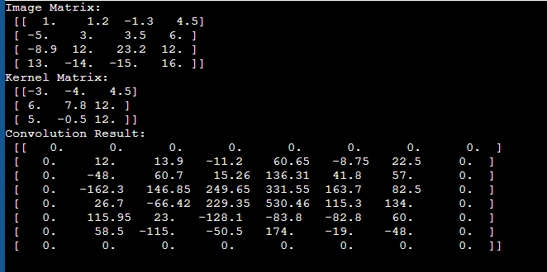
0 | 0 | 0 | 0 | 0 | 0 | 0 | 0 | 0 | 0 | nan
nan | nan | nan | nan | nan | nan | nan | nan | nan | nan | nan

kernel
-3 | -4 | 4.5
6 | 7.8 | 12
5 | -0.5 | 12

Sheet6
4 3 3 3
1 1.2 -1.3 4.5 -5.0 3 3.5 6 -8.9 12 23.2 12 13 -14 -15 16.0
-3.0 -4 4.5 6 7.8 12 5 -0.5 12.0
image |  |  |  |  |  |  |  |  |  |  | Output
0 | 0 | 0 | 0 | 0 | 0 | 0 | 0 | 0 | 0 | nan | 0 | 0 | 0
0 | 0 | 0 | 0 | 0 | 0 | 0 | 0 | 0 | 0 | nan
0 | 0 | 0 | 0 | 0 | 0 | 0 | 0 | 0 | 0 | nan
0 | 0 | 0 | 1 | 1.2 | -1.3 | 4.5 | 0 | 0 | 0 | nan | 0 | 249.65 | 82.5
0 | 0 | 0 | -5 | 3 | 3.5 | 6 | 0 | 0 | 0 | nan
0 | 0 | 0 | -8.9 | 12 | 23.2 | 12 | 0 | 0 | 0 | nan
0 | 0 | 0 | 13 | -14 | -15 | 16 | 0 | 0 | 0 | nan | 0 | -50.5 | -48
0 | 0 | 0 | 0 | 0 | 0 | 0 | 0 | 0 | 0 | nan
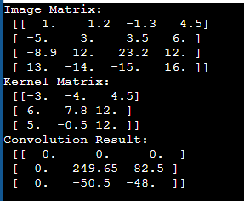
0 | 0 | 0 | 0 | 0 | 0 | 0 | 0 | 0 | 0 | nan
0 | 0 | 0 | 0 | 0 | 0 | 0 | 0 | 0 | 0 | nan
nan | nan | nan | nan | nan | nan | nan | nan | nan | nan | nan

kernel
-3 | -4 | 4.5
6 | 7.8 | 12
5 | -0.5 | 12

Sheet7
5 2 3 2
-1 1 -2 3 -0.4 1 2.0 3 4 1 1.0 1.2 1.3 1.6 10 2.3 4.5 -5 -6.0 2 3 4 5 6 7.0
-3.0 -4 4.5 6
image |  |  |  |  |  |  |  |  |  |  |  | Output
0 | 0 | 0 | 0 | 0 | 0 | 0 | 0 | 0 | 0 | 0 | nan | 0 | 0 | 0 | 0 | 0
0 | 0 | 0 | 0 | 0 | 0 | 0 | 0 | 0 | 0 | 0 | nan
0 | 0 | 0 | 0 | 0 | 0 | 0 | 0 | 0 | 0 | 0 | nan | 0 | -6 | -7.5 | 11.1 | 0
0 | 0 | 0 | -1 | 1 | -2 | 3 | -0.4 | 0 | 0 | 0 | nan
0 | 0 | 0 | 1 | 2 | 3 | 4 | 1 | 0 | 0 | 0 | nan | 0 | 2 | -4.8 | 51.2 | 0
0 | 0 | 0 | 1 | 1.2 | 1.3 | 1.6 | 10 | 0 | 0 | 0 | nan
0 | 0 | 0 | 2.3 | 4.5 | -5 | -6 | 2 | 0 | 0 | 0 | nan | 0 | 8.8 | 54.5 | 79 | 0
0 | 0 | 0 | 3 | 4 | 5 | 6 | 7 | 0 | 0 | 0 | nan
0 | 0 | 0 | 0 | 0 | 0 | 0 | 0 | 0 | 0 | 0 | nan | 0 | 0 | 0 | 0 | 0
0 | 0 | 0 | 0 | 0 | 0 | 0 | 0 | 0 | 0 | 0 | nan
0 | 0 | 0 | 0 | 0 | 0 | 0 | 0 | 0 | 0 | 0 | nan
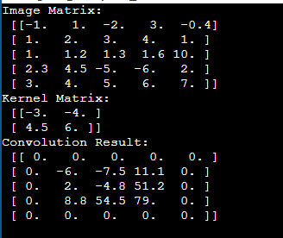
nan | nan | nan | nan | nan | nan | nan | nan | nan | nan | nan | nan

kernel
-3 | -4
4.5 | 6

Sheet8
2 4 1 2
-3.0 -4 4.5 6
1 1.2 -1.3 4.5 -5.0 3 3.5 6 -8.9 12 23.2 12 13 -14 -15 16.0
image |  |  |  |  | Output
0 | 0 | 0 | 0 | nan | 170.2
0 | -3 | -4 | 0 | nan
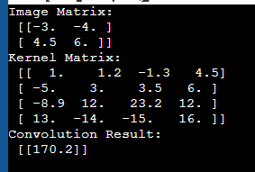
0 | 4.5 | 6 | 0 | nan
0 | 0 | 0 | 0 | nan
nan | nan | nan | nan | nan

kernel
1 | 1.2 | -1.3 | 4.5
-5 | 3 | 3.5 | 6
-8.9 | 12 | 23.2 | 12
13 | -14 | -15 | 16

